აივნის მოაჯირი
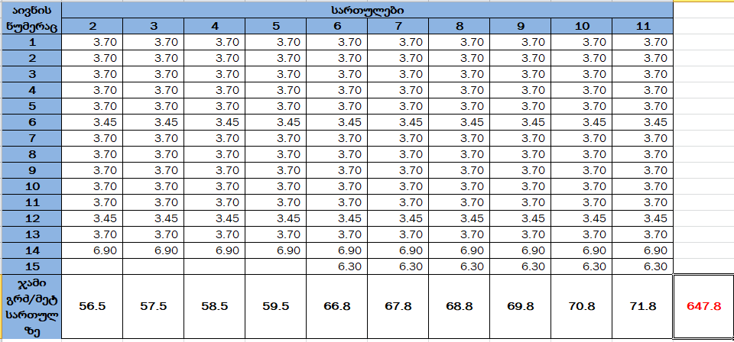
 | დანართი №7

 | პროდუქცია/მომსახურება | ფასი
1 | აივნის მოაჯირის (მეტრი)
2 | მიწოდება მონტაჟი
 | ჯამი დღგ-ს ჩათვლით
 | * მიტანა მოიცავს: ჩამოცლას და ბინებში განაწილებას, შემსყიდველმა უნდა უზრუნველყოს ტვირთის სართულებზე ასატანი ტექნიკა
 | ტექნიკური მასალა | ტექნიკური პარამეტრები
1 | აივნის მოაჯირის რაოდენობა | 647.8 მეტრი
2 | მილკვადრატი 60x20x2 | 2 მმ
3 | მილკვადრატი 40x20x1.5 | 1.5 მმ
4 | ლითონის ფურცელი | 2მმ
5 | საღებავი | სინთეთიკური
6 | საღებავის გამხსნელი | სინთეთიკური

 | საქონლის მიწოდების ვადები და პირობები
 | დამზადების დრო | მისაწოდებელი პროდუქციის რაოდენობა
1 |  | 323 მეტრი
2 |  | 323 მეტრი
3
4

 | პროდუქციის ფოტოები

 | 